Cubierta panel
IMAGEN | # | DESCRIPCION | UNIDAD | CANTIDAD | PRECIO | SUBTOTAL | PROVEEDOR
 | 1 | Panel sonal 550w | UN | 12 | $ 718,523 | $ 8,622,276 | Autosolar
 | 2 | Estructura Cubierta Metálica 4 paneles | UN | 3 | $ 573,231 | $ 1,719,693 | Autosolar | 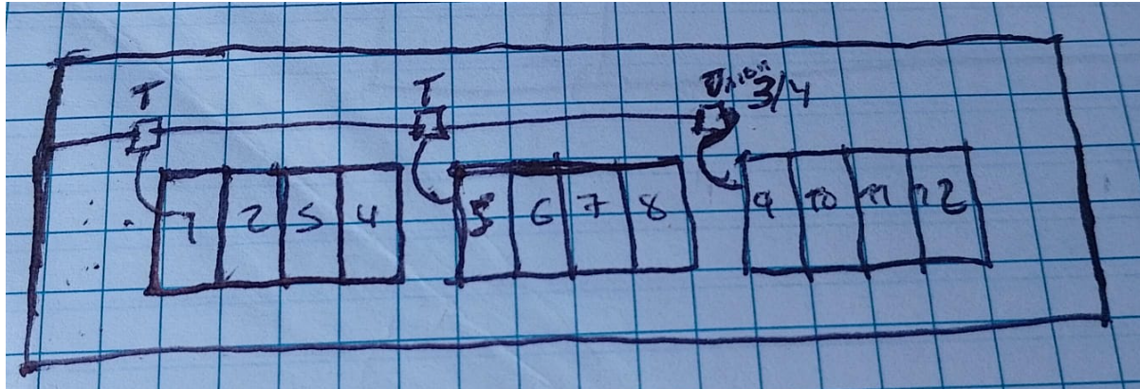
 | 3 | Breaker DC 2p 10Amp | UN | 3 | $ 41,000 | $ 123,000 | Interelectricos
 | 4 | Conector Retie MC4- par macho y hebra | UN | 6 | $ 9,216 | $ 55,296 | Autosolar
 | 5 | Cinta aislante negra 18m | UN | 1 | $ 5,100 | $ 5,100 | HOMCENTER
 | 6 | Cable de Cobre Solar 4mm2 Negro | METROS | 45 | $ 4,100 | $ 184,500 | Interelectricos
 | 7 | Cable de Cobre Solar 4mm2 Rojo | METROS | 45 | $ 4,350 | $ 195,750 | Interelectricos
 | 8 | Tornillo Lámina Cab Lenteja Punta Broca para soporte platico 8x1" | UN | 20 | $ 86 | $ 1,720 | HOMCENTER
 | 9 | Tubo de 3/4" IMC | METROS | 15 | $ 23,050 | $ 345,750 | Interelectricos
 | 10 | Cable de Cobre Aislado No 8 AWG THHN Color Verde | METROS | 30 | $ 6,100 | $ 183,000 | Interelectricos
 |  | Borna BYT Ponchar calibre 8 AWG Ojo 3 - 16 Estañada Cobre Barril Largor Ojo 3 - 16 | UN | 6 | $ 1,050 | $ 6,300 | Interelectricos
 | 12 | Coraza 3/4 | METROS | 8 | $ 6,850 | $ 54,800 | Interelectricos
 | 13 | Conector Liquid Tight Para Coraza 3/4-Pulg | UN | 5 | $ 7,491 | $ 37,455 | Interelectricos
 | 14 | Grapas metalics 3/4 galvanizada | UN | 14 | $ 910 | $ 12,740 | HOMCENTER
 | 15 | Conduleta Rosca T 3-4 Pulgadas - INCLUYE TAPA | UN | 2 | $ 10,850 | $ 21,700 | Interelectricos
 | 16 | Union Metalica Galvanizada IMC De 3-4 | UN | 3 | $ 1,950 | $ 5,850 | Interelectricos
 | 17 | Tornillo Cubierta Zincado Con Arandela de Neopreno 6" | UN | 24 | $ 15,400 | $ 369,600 | HOMCENTER
 | 18 | Amarre 200mm X 4.8mm Negro | UN | 50 | $ 160 | $ 8,000 | HOMCENTER
 | 14 | Sikaflex-11FC+ I-Cure Adhesivo Multipropósito Sin Burbujas Blanco 300ml | UN | 1 | $ 64,900 | $ 64,900 | HOMCENTER
 |  |  |  |  |  | $ 11,569,080

